상품제안서
고속충전 도킹형 보조배터리 P5300A 국내생산 삼성배터리셀 5000mAh | 상품코드: F31946

 |  |  |  |  |  |  | 02-412-0044 | www.easy1.co.kr
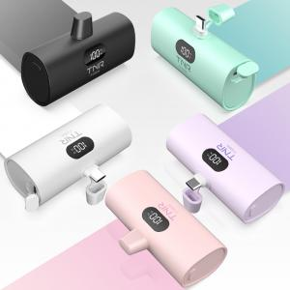

【상세/제작정보】

【인쇄/포장옵션】 | 레이저, 풀칼라 / 포장지포장

【공급단가】 | 수량 | 50~ | 100~ | 500~ | 1,000~ | 2,000~
*VAT별도 | 색상단일(화이트,블랙,퍼플,민트,핑크) | 18,750원 | 18,450원 | 18,000원 | 17,550원 | 17,250원
 | 색상혼합(화이트,블랙,퍼플,민트,핑크) | 18,750원 | 18,450원 | 18,000원 | 17,550원 | 17,250원

【상품 URL】 | https://dev.easy1.co.kr:443/src/goods_detail.php?gdno=31946

